Прайс
Москва: тел.: +7(495) 505-54-49, тел.: +7(915) 318-72-25 (Кристина) тел.: +7(961) 206-14-57 Skype: karavanmoscow Оптовый склад г. Москва: ул. Дмитровское шоссе 157 БЦ "Гефест" стр. 5 Сочи: тел.: +7(918) 600 93 98 (Основной склад) тел.: +7(918) 400 81 03 (Карина) Skype: karavanmarket Основной оптовый склад: г. Адлер, ул. Просвещения 118 б, рядом с Ж/Д Вокзалом Оптовый магазин: г.Сочи, Краснодарское кольцо, рынок Авангард Розничный магазин: г. Адлер, ул. Ленина 10, ТК "Славутич" Геленджик: тел.: +7(918) 353 21 20 Оптовый склад г. Геленджик, ул.Тельмана, 146 (территория "Стройторг") По всем вопросам обращаться на электронный адрес karavanmarket@mail.ru |  |  | ПРАЙС-ЛИСТ на 04.05.2018 |  |  | Для того чтобы сделать заказ: Необходимо в поле "Количество к заказу" на против нужного товара, ввести необходимое количество товара. Сумма заказа рассчитывается автоматически, и выводится в поле "Сумма заказа" на желтом фоне. Затем отправить файл на адрес karavanmarket@mail.ru

 |  |  |  |  | Сумма заказа: | 0

Фото | Артикул | Наименование товаров | Страна | Цена | Количество к заказу
 |  | Сувениры из ракушек
 |  | Зеркала из ракушек
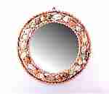 | SEA17 | SEA17 Зеркало настенное из ракушек Описание: | f6b30588-8089-11e0-9e89-6cf049cdcbca | 2200 | 0
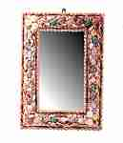 | SEA18 | SEA18 Зеркало прямоугольное из ракушек Описание: | f6b30588-8089-11e0-9e89-6cf049cdcbca | 2200 | 0
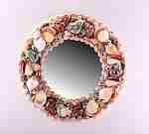 | SEA11-1 | SEA11-1 Зеркало из ракушек малое Описание: | f6b30588-8089-11e0-9e89-6cf049cdcbca | 320 | 0
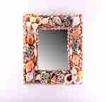 | SEA11-3 | SEA11-3 Зеркало из ракушек малое Описание: | f6b30588-8089-11e0-9e89-6cf049cdcbca | 320 | 0
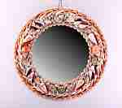 | SEA12-1 | SEA12-1 Зеркало из ракушек среднее Описание: | f6b30588-8089-11e0-9e89-6cf049cdcbca | 520 | 0

 |  | Подсвечники из ракушек
 | NS11 | NS11 Подсвечник-ракушки Описание: | f6b30588-8089-11e0-9e89-6cf049cdcbca | 240 | 0

 |  | Посуда из галиотиса
 | LIA7-2 | LIA7-2 Блюдо из перламутра Описание: | f6b30588-8089-11e0-9e89-6cf049cdcbca | 1500 | 0
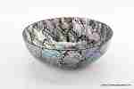 | LIA7-1 | LIA7-1 Блюдо из перламутра Описание: | f6b30588-8089-11e0-9e89-6cf049cdcbca | 1500 | 0
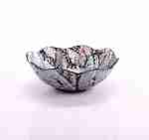 | LIA2-4 | LIA2-4 Тарелка из перламутра Описание: | f6b30588-8089-11e0-9e89-6cf049cdcbca | 350 | 0
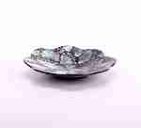 | LIA2-1 | LIA2-1 Тарелка из перламутра Описание: | f6b30588-8089-11e0-9e89-6cf049cdcbca | 350 | 0
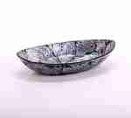 | LIA2-2 | LIA2-2 Тарелка из перламутра Описание: | f6b30588-8089-11e0-9e89-6cf049cdcbca | 350 | 0
 | LIA3 | LIA3 Блюдо квадратное Описание: | f6b30588-8089-11e0-9e89-6cf049cdcbca | 730 | 0
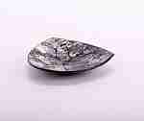 | LIA1-1 | LIA1-1 Тарелка из перламутра Описание: | f6b30588-8089-11e0-9e89-6cf049cdcbca | 270 | 0
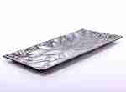 | LIA63-1 | LIA63-1 Блюдо из перламутра большое Описание: Блюдо прямоугольное большое LIA63-1&nbsp;&nbsp;&nbsp;&nbsp;37*18см., раковины галиотиса Блюдо квадратное большое LIA63-2&nbsp;&nbsp;&nbsp;&nbsp;высота 8,5см., 26,5*26,5см., раковины галиотиса Блюдо круглое большое LIA63-3&nbsp;&nbsp;&nbsp;&nbsp;высота 5см., ∅ 31см., раковины галиотиса Блюдо квадратное большое LIA63-4&nbsp;&nbsp;&nbsp;&nbsp;высота 3,5*28*28см., раковины галиотиса Блюдо овальное большое LIA63-5&nbsp;&nbsp;&nbsp;&nbsp;высота 5,5*38*19см., раковины галиотиса Блюдо фигурное большое LIA63-6&nbsp;&nbsp;&nbsp;&nbsp;высота 9,5см., ∅25см., раковины галиотиса Блюдо круглое большое LIA63-7&nbsp;&nbsp;&nbsp;&nbsp;высота 8,5см., ∅ 24см., раковины галиотиса | f6b30588-8089-11e0-9e89-6cf049cdcbca | 980 | 0
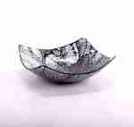 | LIA61-2 | LIA61-2 Блюдо из перламутра Описание: | f6b30588-8089-11e0-9e89-6cf049cdcbca | 450 | 0
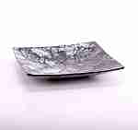 | LIA61-4 | LIA61-4 Блюдо из перламутра Описание: | f6b30588-8089-11e0-9e89-6cf049cdcbca | 450 | 0
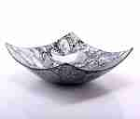 | LIA62-2 | LIA62-2 Блюдо из перламутра среднее Описание: | f6b30588-8089-11e0-9e89-6cf049cdcbca | 650 | 0
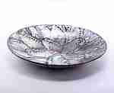 | LIA62-3 | LIA62-3 Блюдо из перламутра среднее Описание: | f6b30588-8089-11e0-9e89-6cf049cdcbca | 650 | 0
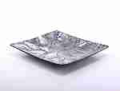 | LIA62-4 | LIA62-4 Блюдо из перламутра среднее Описание: | f6b30588-8089-11e0-9e89-6cf049cdcbca | 650 | 0
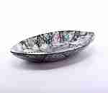 | LIA62-5 | LIA62-5 Блюдо из перламутра среднее Описание: | f6b30588-8089-11e0-9e89-6cf049cdcbca | 650 | 0
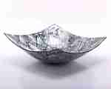 | LIA63-2 | LIA63-2 Блюдо из перламутра большое Описание: Блюдо прямоугольное большое LIA63-1&nbsp;&nbsp;&nbsp;&nbsp;37*18см., раковины галиотиса Блюдо квадратное большое LIA63-2&nbsp;&nbsp;&nbsp;&nbsp;высота 8,5см., 26,5*26,5см., раковины галиотиса Блюдо круглое большое LIA63-3&nbsp;&nbsp;&nbsp;&nbsp;высота 5см., ∅ 31см., раковины галиотиса Блюдо квадратное большое LIA63-4&nbsp;&nbsp;&nbsp;&nbsp;высота 3,5*28*28см., раковины галиотиса Блюдо овальное большое LIA63-5&nbsp;&nbsp;&nbsp;&nbsp;высота 5,5*38*19см., раковины галиотиса Блюдо фигурное большое LIA63-6&nbsp;&nbsp;&nbsp;&nbsp;высота 9,5см., ∅25см., раковины галиотиса Блюдо круглое большое LIA63-7&nbsp;&nbsp;&nbsp;&nbsp;высота 8,5см., ∅ 24см., раковины галиотиса | f6b30588-8089-11e0-9e89-6cf049cdcbca | 980 | 0
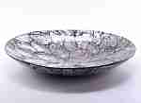 | LIA63-3 | LIA63-3 Блюдо из перламутра большое Описание: Блюдо прямоугольное большое LIA63-1&nbsp;&nbsp;&nbsp;&nbsp;37*18см., раковины галиотиса Блюдо квадратное большое LIA63-2&nbsp;&nbsp;&nbsp;&nbsp;высота 8,5см., 26,5*26,5см., раковины галиотиса Блюдо круглое большое LIA63-3&nbsp;&nbsp;&nbsp;&nbsp;высота 5см., ∅ 31см., раковины галиотиса Блюдо квадратное большое LIA63-4&nbsp;&nbsp;&nbsp;&nbsp;высота 3,5*28*28см., раковины галиотиса Блюдо овальное большое LIA63-5&nbsp;&nbsp;&nbsp;&nbsp;высота 5,5*38*19см., раковины галиотиса Блюдо фигурное большое LIA63-6&nbsp;&nbsp;&nbsp;&nbsp;высота 9,5см., ∅25см., раковины галиотиса Блюдо круглое большое LIA63-7&nbsp;&nbsp;&nbsp;&nbsp;высота 8,5см., ∅ 24см., раковины галиотиса | f6b30588-8089-11e0-9e89-6cf049cdcbca | 980 | 0
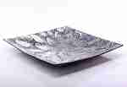 | LIA63-4 | LIA63-4 Блюдо из перламутра большое Описание: Блюдо прямоугольное большое LIA63-1&nbsp;&nbsp;&nbsp;&nbsp;37*18см., раковины галиотиса Блюдо квадратное большое LIA63-2&nbsp;&nbsp;&nbsp;&nbsp;высота 8,5см., 26,5*26,5см., раковины галиотиса Блюдо круглое большое LIA63-3&nbsp;&nbsp;&nbsp;&nbsp;высота 5см., ∅ 31см., раковины галиотиса Блюдо квадратное большое LIA63-4&nbsp;&nbsp;&nbsp;&nbsp;высота 3,5*28*28см., раковины галиотиса Блюдо овальное большое LIA63-5&nbsp;&nbsp;&nbsp;&nbsp;высота 5,5*38*19см., раковины галиотиса Блюдо фигурное большое LIA63-6&nbsp;&nbsp;&nbsp;&nbsp;высота 9,5см., ∅25см., раковины галиотиса Блюдо круглое большое LIA63-7&nbsp;&nbsp;&nbsp;&nbsp;высота 8,5см., ∅ 24см., раковины галиотиса | f6b30588-8089-11e0-9e89-6cf049cdcbca | 980 | 0
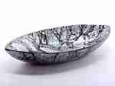 | LIA63-5 | LIA63-5 Блюдо из перламутра большое Описание: Блюдо прямоугольное большое LIA63-1&nbsp;&nbsp;&nbsp;&nbsp;37*18см., раковины галиотиса Блюдо квадратное большое LIA63-2&nbsp;&nbsp;&nbsp;&nbsp;высота 8,5см., 26,5*26,5см., раковины галиотиса Блюдо круглое большое LIA63-3&nbsp;&nbsp;&nbsp;&nbsp;высота 5см., ∅ 31см., раковины галиотиса Блюдо квадратное большое LIA63-4&nbsp;&nbsp;&nbsp;&nbsp;высота 3,5*28*28см., раковины галиотиса Блюдо овальное большое LIA63-5&nbsp;&nbsp;&nbsp;&nbsp;высота 5,5*38*19см., раковины галиотиса Блюдо фигурное большое LIA63-6&nbsp;&nbsp;&nbsp;&nbsp;высота 9,5см., ∅25см., раковины галиотиса Блюдо круглое большое LIA63-7&nbsp;&nbsp;&nbsp;&nbsp;высота 8,5см., ∅ 24см., раковины галиотиса | f6b30588-8089-11e0-9e89-6cf049cdcbca | 980 | 0
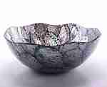 | LIA63-6 | LIA63-6 Блюдо из перламутра большое Описание: Блюдо прямоугольное большое LIA63-1&nbsp;&nbsp;&nbsp;&nbsp;37*18см., раковины галиотиса Блюдо квадратное большое LIA63-2&nbsp;&nbsp;&nbsp;&nbsp;высота 8,5см., 26,5*26,5см., раковины галиотиса Блюдо круглое большое LIA63-3&nbsp;&nbsp;&nbsp;&nbsp;высота 5см., ∅ 31см., раковины галиотиса Блюдо квадратное большое LIA63-4&nbsp;&nbsp;&nbsp;&nbsp;высота 3,5*28*28см., раковины галиотиса Блюдо овальное большое LIA63-5&nbsp;&nbsp;&nbsp;&nbsp;высота 5,5*38*19см., раковины галиотиса Блюдо фигурное большое LIA63-6&nbsp;&nbsp;&nbsp;&nbsp;высота 9,5см., ∅25см., раковины галиотиса Блюдо круглое большое LIA63-7&nbsp;&nbsp;&nbsp;&nbsp;высота 8,5см., ∅ 24см., раковины галиотиса | f6b30588-8089-11e0-9e89-6cf049cdcbca | 980 | 0
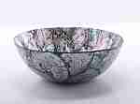 | LIA63-7 | LIA63-7 Блюдо из перламутра большое Описание: Блюдо прямоугольное большое LIA63-1&nbsp;&nbsp;&nbsp;&nbsp;37*18см., раковины галиотиса Блюдо квадратное большое LIA63-2&nbsp;&nbsp;&nbsp;&nbsp;высота 8,5см., 26,5*26,5см., раковины галиотиса Блюдо круглое большое LIA63-3&nbsp;&nbsp;&nbsp;&nbsp;высота 5см., ∅ 31см., раковины галиотиса Блюдо квадратное большое LIA63-4&nbsp;&nbsp;&nbsp;&nbsp;высота 3,5*28*28см., раковины галиотиса Блюдо овальное большое LIA63-5&nbsp;&nbsp;&nbsp;&nbsp;высота 5,5*38*19см., раковины галиотиса Блюдо фигурное большое LIA63-6&nbsp;&nbsp;&nbsp;&nbsp;высота 9,5см., ∅25см., раковины галиотиса Блюдо круглое большое LIA63-7&nbsp;&nbsp;&nbsp;&nbsp;высота 8,5см., ∅ 24см., раковины галиотиса | f6b30588-8089-11e0-9e89-6cf049cdcbca | 980 | 0
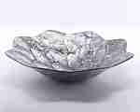 | LIA7-3 | LIA7-3 Блюдо из перламутра Описание: | f6b30588-8089-11e0-9e89-6cf049cdcbca | 1500 | 0
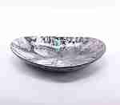 | LIA20 | LIA20 Блюдо фигурное Описание: | f6b30588-8089-11e0-9e89-6cf049cdcbca | 620 | 0
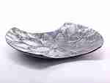 | LIA5-1 | LIA5-1 Тарелка из перламутра Описание: | f6b30588-8089-11e0-9e89-6cf049cdcbca | 600 | 0
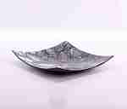 | LIA17 | LIA17 Блюдо из перламутра Описание: | f6b30588-8089-11e0-9e89-6cf049cdcbca | 690 | 0
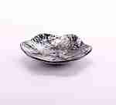 | LIA1-2 | LIA1-2 Тарелка из перламутра Описание: | f6b30588-8089-11e0-9e89-6cf049cdcbca | 270 | 0
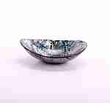 | LIA1-3 | LIA1-3 Тарелка из перламутра Описание: | f6b30588-8089-11e0-9e89-6cf049cdcbca | 270 | 0
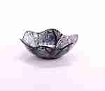 | LIA1-4 | LIA1-4 Тарелка из перламутра Описание: | f6b30588-8089-11e0-9e89-6cf049cdcbca | 270 | 0
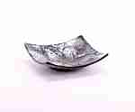 | LIA1-5 | LIA1-5 Тарелка из перламутра Описание: | f6b30588-8089-11e0-9e89-6cf049cdcbca | 270 | 0
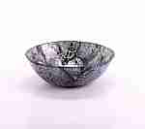 | LIA2-5 | LIA2-5 Тарелка из перламутра Описание: | f6b30588-8089-11e0-9e89-6cf049cdcbca | 350 | 0
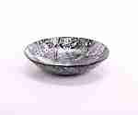 | LIA2-6 | LIA2-6 Тарелка из перламутра Описание: | f6b30588-8089-11e0-9e89-6cf049cdcbca | 350 | 0
 | LIA2-7 | LIA2-7 Тарелка из перламутра Описание: | f6b30588-8089-11e0-9e89-6cf049cdcbca | 350 | 0
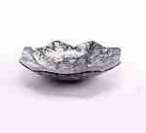 | LIA61-7 | LIA61-7 Блюдо из перламутра Описание: | f6b30588-8089-11e0-9e89-6cf049cdcbca | 450 | 0
 | LIA61-9 | LIA61-9 Блюдо из перламутра Описание: | f6b30588-8089-11e0-9e89-6cf049cdcbca | 450 | 0

 |  | Фоторамки из ракушек
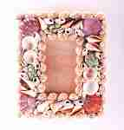 | SEA110 | SEA110 Фоторамка настенная вертикальная Описание: | f6b30588-8089-11e0-9e89-6cf049cdcbca | 160 | 0
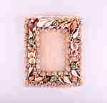 | SEA13 | SEA13 Рамка для фото большая Описание: | f6b30588-8089-11e0-9e89-6cf049cdcbca | 200 | 0
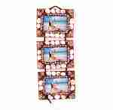 | KRAFY12 | KRAFY12 Фоторамка из ракушек тройная Описание: | 49cc3855-8089-11e0-9e89-6cf049cdcbca | 350 | 0
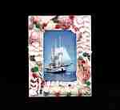 | KRAFY09 | KRAFY09 Фоторамка из ракушек Описание: | 49cc3855-8089-11e0-9e89-6cf049cdcbca | 170 | 0
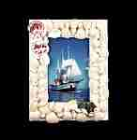 | KRAFY08 | KRAFY08 Фоторамка из ракушек Описание: | 49cc3855-8089-11e0-9e89-6cf049cdcbca | 170 | 0
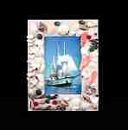 | KRAFY07 | KRAFY07 Фоторамка из ракушек Описание: | 49cc3855-8089-11e0-9e89-6cf049cdcbca | 170 | 0
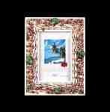 | KRAFY06 | KRAFY06 Фоторамка из ракушек Описание: | 49cc3855-8089-11e0-9e89-6cf049cdcbca | 170 | 0
 | KRAFY05 | KRAFY05 Фоторамка из ракушек Описание: | 49cc3855-8089-11e0-9e89-6cf049cdcbca | 170 | 0
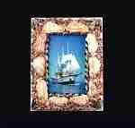 | KRAFY04 | KRAFY04 Фоторамка из ракушек Описание: | 49cc3855-8089-11e0-9e89-6cf049cdcbca | 140 | 0
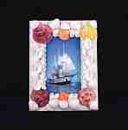 | KRAFY02 | KRAFY02 Фоторамка из ракушек Описание: | 49cc3855-8089-11e0-9e89-6cf049cdcbca | 140 | 0
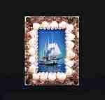 | KRAFY01 | KRAFY01 Фоторамка из ракушек Описание: | 49cc3855-8089-11e0-9e89-6cf049cdcbca | 140 | 0

 |  | Шкатулки-ракушки
 | SEA7-2 | SEA7-2 Шкатулка большая Описание: | f6b30588-8089-11e0-9e89-6cf049cdcbca | 270 | 0
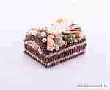 | SEA8-2 | SEA8-2 Шкатулка средняя Описание: | f6b30588-8089-11e0-9e89-6cf049cdcbca | 240 | 0
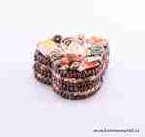 | SEA8-3 | SEA8-3 Шкатулка средняя Описание: | f6b30588-8089-11e0-9e89-6cf049cdcbca | 240 | 0
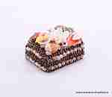 | 4NS9-2 | 4NS9-2 Шкатулка из ракушек Описание: | f6b30588-8089-11e0-9e89-6cf049cdcbca | 190 | 0
 | 4NS9-3 | 4NS9-3 Шкатулка из ракушек Описание: | f6b30588-8089-11e0-9e89-6cf049cdcbca | 190 | 0
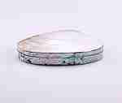 | LiaL | LiaL Шкатулка средняя Описание: | f6b30588-8089-11e0-9e89-6cf049cdcbca | 490 | 0
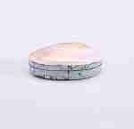 | LiaS | LiaS Шкатулка мини Описание: | f6b30588-8089-11e0-9e89-6cf049cdcbca | 280 | 0
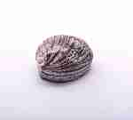 | SEA27-1 | SEA27-1 Шкатулка из раковины Описание: | f6b30588-8089-11e0-9e89-6cf049cdcbca | 150 | 0
 | SEA27-2 | SEA27-2 Шкатулка из раковины Описание: | f6b30588-8089-11e0-9e89-6cf049cdcbca | 150 | 0
 | SEA29-1 | SEA29-1 Шкатулка из раковины Описание: | f6b30588-8089-11e0-9e89-6cf049cdcbca | 450 | 0
 | SEA29-2 | SEA29-2 Шкатулка из раковины Описание: | f6b30588-8089-11e0-9e89-6cf049cdcbca | 450 | 0
 | SEA33-1 | SEA33-1 Шкатулка из цельной раковины Описание: | f6b30588-8089-11e0-9e89-6cf049cdcbca | 130 | 0
 | SEA33-2 | SEA33-2 Шкатулка из цельной раковины Описание: | f6b30588-8089-11e0-9e89-6cf049cdcbca | 130 | 0
 | SEA15 | SEA15 Шкатулка Тигровая Описание: | f6b30588-8089-11e0-9e89-6cf049cdcbca | 140 | 0
 | SEA32 | SEA32 Шкатулка плоская Описание: | f6b30588-8089-11e0-9e89-6cf049cdcbca | 95 | 0
 | SEA7-5 | SEA7-5 Шкатулка большая Описание: | f6b30588-8089-11e0-9e89-6cf049cdcbca | 270 | 0
 | SEA34 | SEA34 Шкатулка из цельной раковины Описание: | f6b30588-8089-11e0-9e89-6cf049cdcbca | 180 | 0

 |  |  |  |  | Сумма заказа: | 0

